Accueil
Challenge carnassiers bateaux

le 29 Septembre 2018

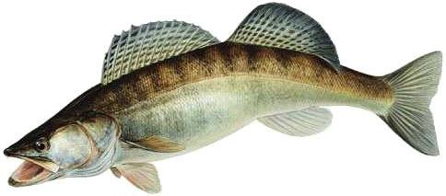

concurents

 | Prises

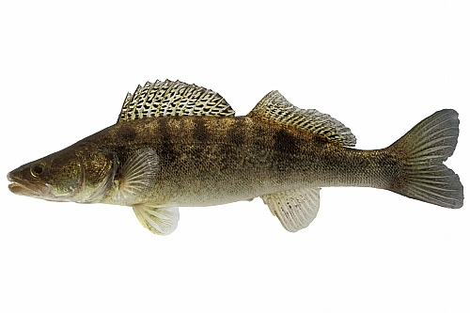
 |  | Classement

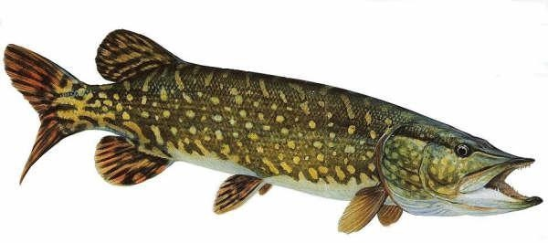
 |  |  | Podium

classent
classement COUGOU
OPEN Carnassiers
Accueil
 |  |  |  |  |  |  |  |  |  |  |  |  |  | 8
prises | place | N° | BROCHET | Nbr | SANDRE | Nbr | PERCHE | Nbr | BLACKBASS | Nbr | SILURE | Nbr | TOTAL

concurents | 1 | 4 | 0 | 0 | 1196 | 2 | 165 | 1 | 400 | 1 | 0 | 0 | 1761
 | 2 | 10 | 615 | 1 | 0 | 0 | 820 | 4 | 0 | 0 | 0 | 0 | 1435 |  |  |  | 1er
 | 3 | 8 | 0 | 0 | 0 | 0 | 1223 | 5 | 0 | 0 | 0 | 0 | 1223 |  |  | 2eme | 4 | 3eme
podium | 4 | 6 | 0 | 0 | 566 | 1 | 573 | 3 | 0 | 0 | 0 | 0 | 1139 |  |  | 10 |  | 8
le 29 Septembre 2018
 | 5 | 2 | 635 | 1 | 0 | 0 | 320 | 1 | 0 | 0 | 0 | 0 | 955
 | 6 | 17 | 0 | 0 | 0 | 0 | 552 | 3 | 0 | 0 | 0 | 0 | 552
 | 7 | 11 | 0 | 0 | 0 | 0 | 481 | 3 | 0 | 0 | 0 | 0 | 481
 | 8 | 14 | 0 | 0 | 0 | 0 | 0 | 0 | 426 | 1 | 0 | 0 | 426
Total des prises
Record en longueur
 | 9 | 9 | 0 | 0 | 0 | 0 | 200 | 1 | 0 | 0 | 0 | 0 | 200
 | 10 | 1 | 0 | 0 | 0 | 0 | 0 | 0 | 0 | 0 | 0 | 0 | 0 |  | nn
 | 11 | 3 | 0 | 0 | 0 | 0 | 0 | 0 | 0 | 0 | 0 | 0 | 0 |  | brochet | 2 |  | brochet | 635
 | 12 | 5 | 0 | 0 | 0 | 0 | 0 | 0 | 0 | 0 | 0 | 0 | 0 |  | sandre | 3 |  | sandre | 620
 | 13 | 7 | 0 | 0 | 0 | 0 | 0 | 0 | 0 | 0 | 0 | 0 | 0 |  | black bass | 2 |  | black bass | 426
 | 14 | 12 | 0 | 0 | 0 | 0 | 0 | 0 | 0 | 0 | 0 | 0 | 0 |  | perche | 21 |  | perche | 320
 | 15 | 13 | 0 | 0 | 0 | 0 | 0 | 0 | 0 | 0 | 0 | 0 | 0 |  | silure | 0 |  | silure | 0
 | 16 | 15 | 0 | 0 | 0 | 0 | 0 | 0 | 0 | 0 | 0 | 0 | 0 |  |  | 28
 | 17 | 16 | 0 | 0 | 0 | 0 | 0 | 0 | 0 | 0 | 0 | 0 | 0
 |  |  |  |  |  |  |  |  |  |  |  |  | 0 |  | retour
 |  |  |  |  |  |  |  |  |  |  |  |  | 0
 |  |  |  |  |  |  |  |  |  |  |  |  | 0
 |  |  |  |  |  |  |  |  |  |  |  |  | 0
 |  |  |  |  |  |  |  |  |  |  |  |  | 0
 |  |  |  |  |  |  |  |  |  |  |  |  | 0
 |  |  |  |  |  |  |  |  |  |  |  |  | 0
 |  |  |  |  |  |  |  |  |  |  |  |  | 0
 |  |  |  |  |  |  |  |  |  |  |  |  | 0
 | TOTAL |  | 1250 | 2 | 1762 | 3 | 4334 | 21 | 826 | 2 | 0 | 0 | 8172
 |  |  |  |  |  |  |  |  |  |  |  |  | 3838
 |  |  |  |  |  |  |  |  |  |  |  |  | 3838

